Sheet1
診療情報提供書 検査依頼用

 | 紹介先医療機関名 石垣島徳洲会病院 |  |  |  |  |  |  |  | 2024-03-29

 | 担当医 | 総合診療 | 科 |  | 池村 綾 |  |  | 先生御机下 |  |  | ※色が付いているカ所に入力して下さい。

 |  |  |  |  |  | 紹介元医療機関：

 |  |  |  |  |  | 医師氏名：

患者氏名： |  |  |  |  | 性別：

生年月日： | 明・大・昭・平 年 月 日生（ 歳）

病 名

主 訴

依頼内容 ： 下記検査をお願い申し上げます |  |  |  |  |  |  |  |  |  | 「▼」 三角ボタンがある場合は、ボタンを押して選んで下さい。

検査種別： |  |  |  | 検査手技：

読影依頼： |  |  |  | 撮影部位：

造影検査チェック項目 |  |  |  |  |  |  | コメント（※その他あれば記入下さい） |  |  |  |  | ↑ 撮影部位は手入力になります
造影剤副作用歴 |  |  | 有 |  | 無
腎機能障害 |  |  | 有 |  | 無
eGFR（3カ月以内の値）
甲状腺機能障害 |  |  | 有 |  | 無 |  |  |  |  | 造影検査チェックは、□をチェックして下さい。
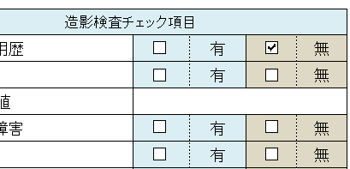
気管支喘息 |  |  | 有 |  | 無
アレルギー |  |  | 有 |  | 無
糖尿病薬服用 |  |  | 有 |  | 無
薬剤名

ＭＲＩ検査チェック項目
心臓ペースメーカー |  |  | 有 |  | 無
金属製心臓人工弁 |  |  | 有 |  | 無
体内金属 |  |  | 有 |  | 無
材質
妊娠 |  |  | 有 |  | 無
閉所恐怖症 |  |  | 有 |  | 無 |  |  |  |  | ← その他必要があれば、コメント入力して下さい
刺青（タトゥ） |  |  | 有 |  | 無

